제안 서식
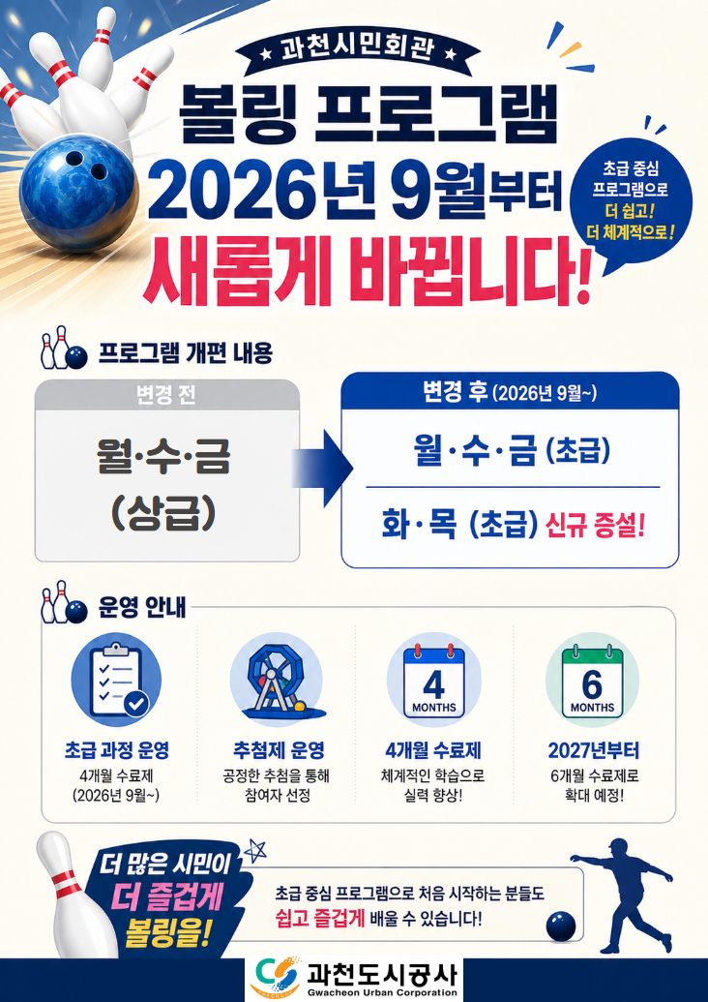
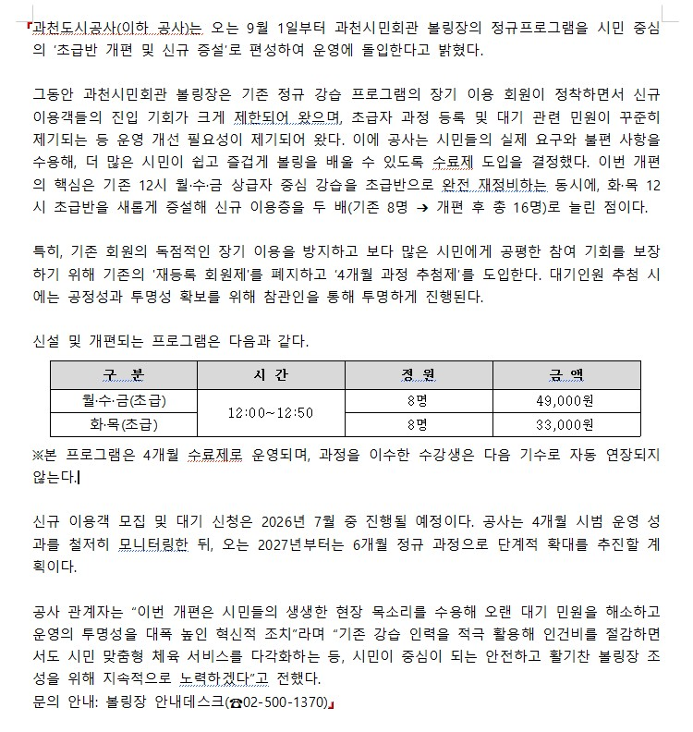
제 안 서
기본 정보
 | 제 안 자 | 곽용후
 | 소속부서 | 시민회관체육운영처 볼링골프부
 | 직 급 | 체육7급
 | 제 안 명 | 볼링 프로그램 추첨제 도입을 통한 수익 증대 및 운영 구조개선 방안
 | 제안구분 | 지정제안
 | 분 야 | 예산절감(수익창출)
 | 실행부서 | 시민회관체육운영처 볼링골프부
제안 내용
배 경 |  | ○ 장기 독점 회원 정착 ∙ 기존 재등록 회원에 운영으로 인해 특정 이용자의 독점이 심화되고 신규 고객 진입 장벽 형성 ○ 지속적인 민원 발생 ∙ 초급자 및 신규 강습 희망자의 수강 신청 한계로 인한 대기 관련 민원 지속 증가
추진내용 |  | ○ 순환형 제도 도입 ∙ 4개월(2027년부터 6개월 확대)단위 시범 운영 후 재추첨을 통해 이용 기회의 순환 체계 구축 ○ 공정 추첨제 시행 ∙ 청렴감사단 참관을 통해 신규 회원 선발 과정의 투명성과 청렴성을 확보하여 민원 근절 ○ 자체 인력 효율화 ∙ 기존 볼링장 지도자 인력을 활용하여 강사 추가 채용 비용 zero(0원)화로 예산 절감
기대효과 |  | ○ 시민 만족도 극대화 ∙ 신규 고객 참여 확대로 시민 중심의 공정한 체육서비스 환경 조성 및 공사 신뢰도 향상 ○ 경영 성과 창출 ∙ 인건비 증가 없이 안정적인 세입 증가를 달성하여 경영효율성 제고 ○ 볼링장 운영 활성화 ∙ 신규 볼링 인구 저변 확대 및 이용률 증대로 과천시민회관 체육시설 전반의 활성화 도모
첨부 자료(사진, 현황자료 등)

